G60 weekly
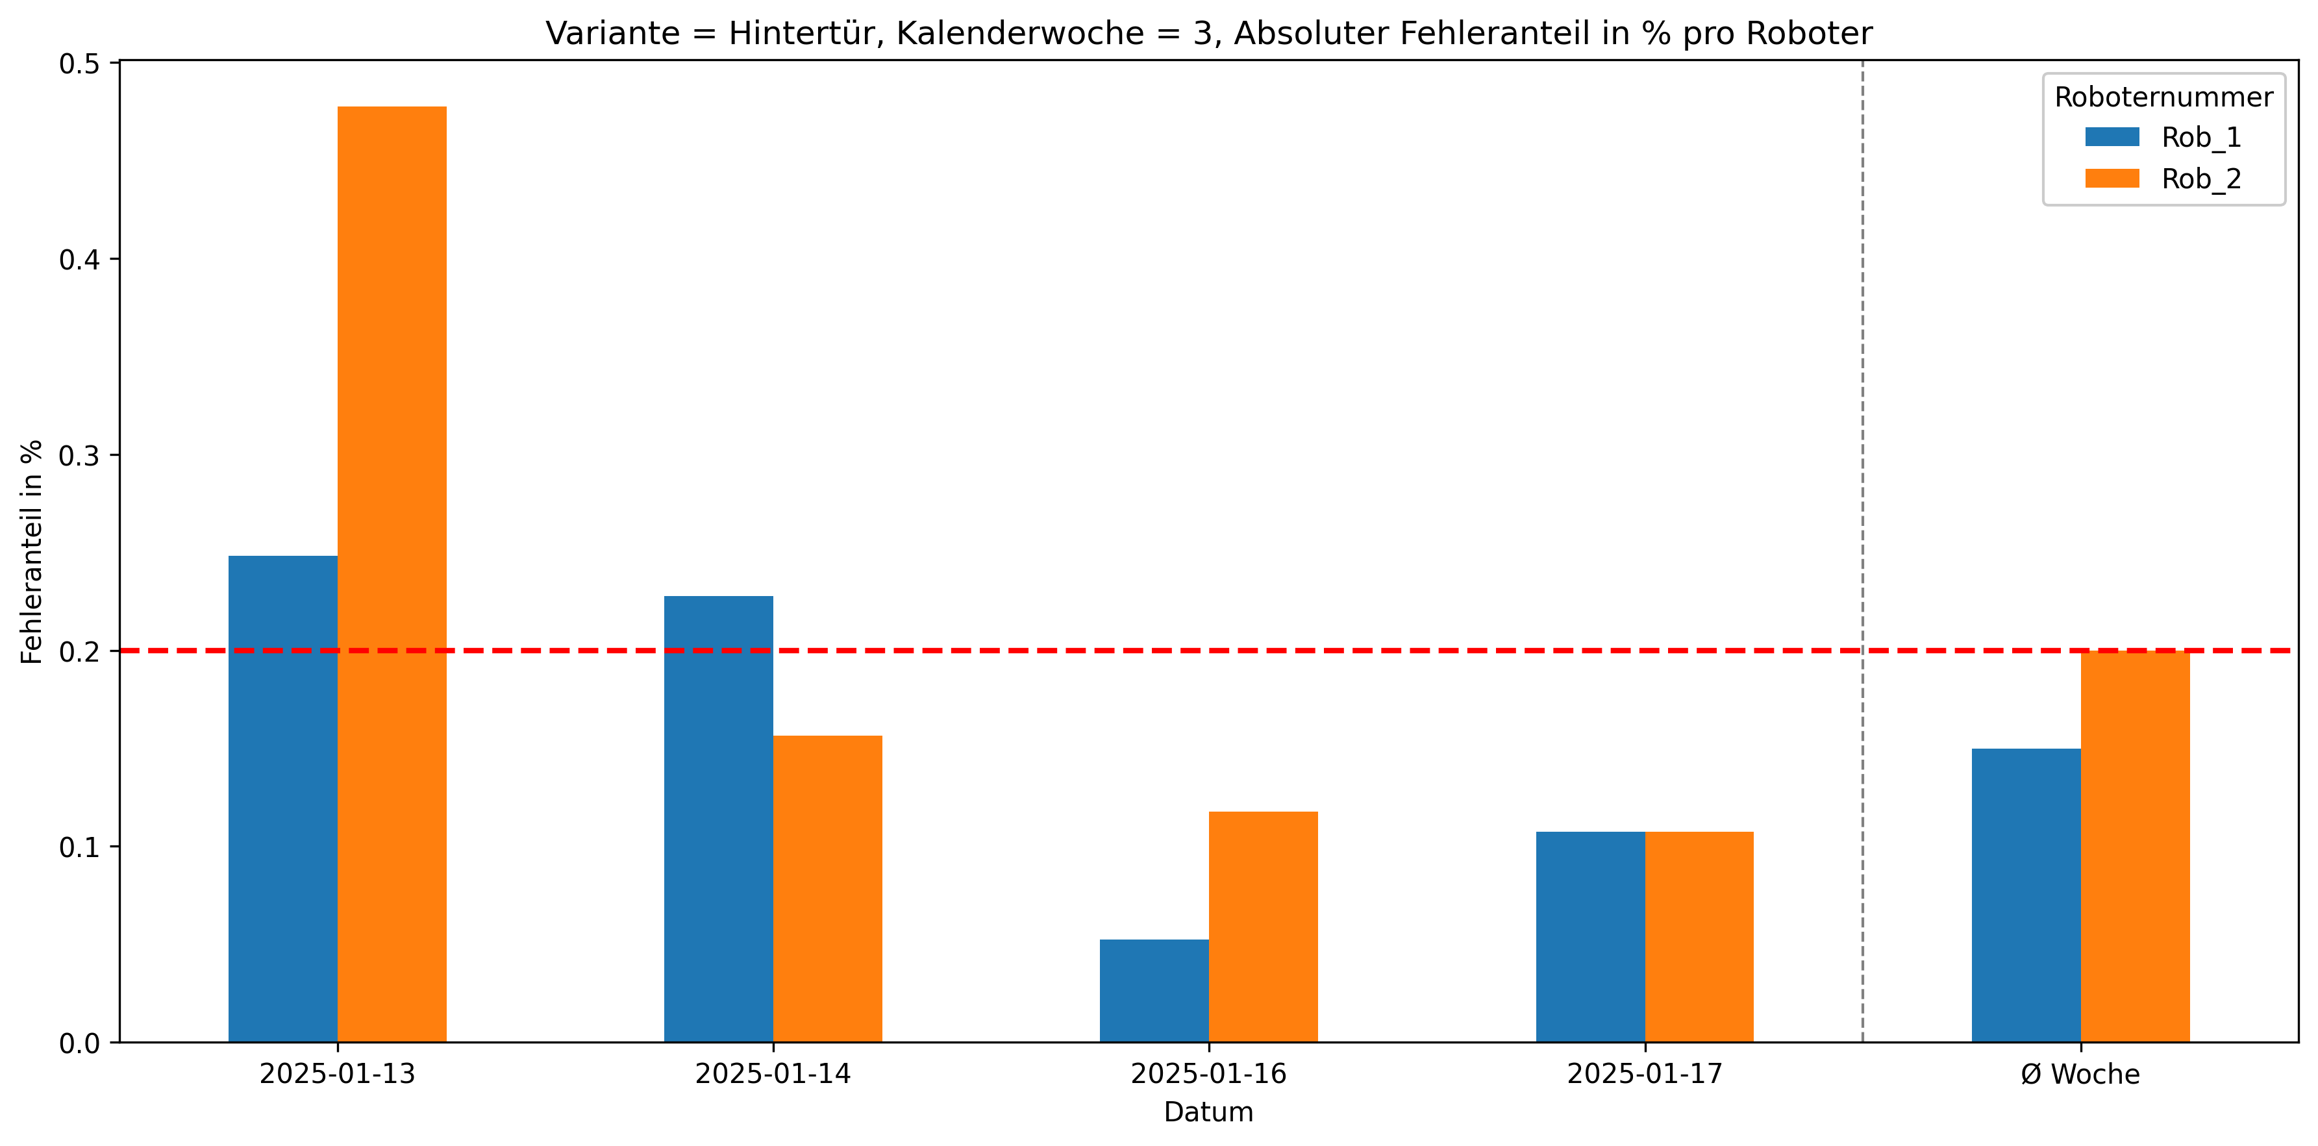
Roboternummer | 0 | 1 | 2 | 3 | 5 | Gesamtverschraubungen | Fehler in %
Rob_1 | 26378 | 15 | 6 | 3 | 16 | 26418 | 0.15
Rob_2 | 26362 | 32 | 7 | 10 | 3 | 26414 | 0.2

